■ 표지
현 장 설 명 서

■ 공사명 : 0000 현장 (도급계약서 내 공사명 기입) |  | 현장 작성란 | 행높이(타이틀 간 간격) : 10

■ 공종명 : 타일공사

- 목 차 - |  |  | 열너비 : 9
 |  |  | 행높이 : 28
 | Ⅰ. 공사개요 |  | 문자크기 : 타이틀 36, 이외 14
 |  |  | 글꼴 : 굴림

 | Ⅱ. 입찰 및 하도급 일반조건
 | 1. 입찰 일반사항
 | 2. 하도급 일반조건
 | 3. 견적시 유의사항

 | Ⅲ. 공종별 공사범위 및 견적조건
 | 1. 공사 범위
 | 2. 견적 조건

 | Ⅳ. 관련양식
 | 1. 현장설명 참가 확인서
 | 2. 윤리경영 실천 서약서
 | 3. 입찰시간 연장 동의서

▪ 최종 개정일자 : 2025년 11월 (Rev 3)

Ⅲ (타일공사)공종별 공사범위 및 견적조건

Ⅲ. 공종별 공사범위 및 견적조건
 | 1. 공사 범위
 |  | 1) 지급자재 : 각종 타일, 드레인, 바닥고름몰탈, 장애인점자타일
 |  | 2) 지입자재 : 지급자재를 제외한 모든 주/부자재 일체
 |  | (1) 레미탈, 시멘트, 코너비드, 코킹재, 본드, 재료분리대(시멘트벽돌, 시멘트 등 포함) 등
 |  | 3) 도서(실시, 특화) 및 시방, 내역에 명기된 부위 일체
 |  | 4) 각종 자재의 하차, 야적 및 현장 내 소운반 (하차 장비비 포함)
 |  | 5) 잉여자재 뒷정리 및 귀책사유 폐기물 반출(해당시 폐기물처리 신고 및 비용 포함)
 |  | 6) 반입 자재 검수
 |  | 7) 보양 및 해체("갑"의 보양기준 준수, 시공 전 "갑"에 확인 요청)
 |  | 8) 동절기 공사 간 필요한 보양 및 열원 설치(자재, 인건비 포함)
 |  | 9) 시공불량에 따른 재시공 및 관련 공정 재시공
 |  | 10) 바탕처리(청소, 구배몰탈)
 |  | 11) 드레인(육가, 트랜치), 재료분리대, 코너비드 시공
 |  | 12) 수직 및 수평 먹매김
 |  | 13) 현장 접착강도 시험
 | 2. 견적조건 및 유의사항
 |  | 1) 일반공통사항
 |  | (1) 자재 및 인원의 수급 현황을 사전 확인하여 당 현장 공정에 차질이 없도록 하여야 한다.
 |  | (2) 용전, 용수 이외 공사에 필요한 모든 자재 및 공구, 장비비, 인건비를 포함하여야 한다.
 |  | (3) 사업승인조건으로 관내지역 건설업체 우선선정, 관내지역 자재 및 인력 우선 사용조건이
 |  | (3) 있는 바, "을"은 상기 사항을 고려하여 관내 장비, 자재, 인력을 채용할 것을 권장한다.
 |  | (4) 현장식당 식대 등 체불금액은 매월 정산할 것을 권장하며, 2개월이상 체납시 경고문을
 |  | (4) 발급하여 누적시 추후 입찰참여제한 등의 조치를 취한다.
 |  | (5) 현장책임자는 현장사무실과 상시 연락 가능한 무전기 1대를 기본 비치하여야 한다.
 |  | (6) 공사착수 10일 전까지 착공계, 현장대리인계, 인원 및 자재투입계획서, 자재투입계획서
 |  | (6) 등을 포함한 종합시공계획서를 "갑"에게 제출하여 승인을 득하여야 한다.
 |  | (7) 자재 관련 사항
 |  | - 모든 사용자재는 KS제품 사용 원칙으로 한다.
 |  | - 국가공인기관에서 작성한 시험성적서, 자재공급원 승인요청서 제출·승인 받아야 한다.
 |  | - "갑"이 정하는 기준의 관리시험 계획에 의거 외부시험 의뢰가 필요한 자재에 대하여는
 |  | - 임의 선정하여 의뢰시험을 실시하고 관련 비용은 "갑"이 부담한다.
 |  | - 승인받은 자재의 현장 반입시 자재검측요청서를 작성하여 "갑"에게 제출하여야 한다.
 |  | - 시공 전, 완료 후 친환경인증 및 건강친화형주택건설기준과 관련하여 인증서,
 |  | - 시험성적서, 납품확인서, 거래명세표 및 세금계산서 사본을 즉시 제출하여야 한다.
 |  | - 모든 자재는 각 규격별 샘플을 사전에 제출하여 승인을 득하고, 현장 반입시 "갑"의
 |  | - 검수를 거쳐 품목별로 지정된 장소에 보관하여야 한다.
 |  | - 모든 접착제는 친환경 인증 제품 사용함을 감안하여 견적하여야 한다.
 |  | - 자재의 하차, 소운반 및 관리 미흡에 따른 손망실 책임은 "을"에서 부담하여야 한다.
 |  | - 남은 자재에 대해서는 반드시 다음층으로 운반하여 처리할 수 있도록 하고, 야적했던
 |  | - 부위는 청소를 깨끗이 실시하여 후속공정에 지장을 주지않도록 한다.
 |  | - 자재 운반 및 보관시 이동통로를 확보하여 통행에 지장이 없도록 하여야 한다.
 |  | - 자재 운반시 소음 및 비산 먼지가 발생되지 않도록 관리하여야 한다.
 |  | (8) 설계도서 및 작업지시에 반하여 임의로 시공한 부분에 대해서는 작업지시서에 의거
 |  | (8) 즉시 재시공하여야 하며, 정산시 반영되지 않는다.
 |  | (9) 작업 종료 30분 전에는 현장정리정돈을 철저히 하여야 한다.
 |  | (10) 작업 부산물폐기물은 "을"이 책임지고 처리하고 발생된 비용은 "갑"이 부담한다.
 |  | (10) 공종 간 작업중 불분명하게 발생되는 폐기물도 비용 분담하여 처리하여야 한다.
 |  | - 작업중 발생되는 폐기물은 즉시 처리 및 청소
 |  | - 포장지, 목재류, 타카류 등 지입자재 사용 후 발생한 부산물 포함
 |  | (11) 청소 및 보양에 필요한 모든 잡자재는 "을"이 부담하여야 한다.
 |  | - 마대, 빗자루, 쓰레받이, 삽, 천막(동절기보양천막포함), 비닐, 보온덮개, 부직포 등
 |  | (12) 작업발판용 BT비계 등 작업발판용 자재는 "을"에서 수급 및 설치하여야 한다.
 |  | (11) 또한, 안전상 강관비계조립으로 작업발판이 필요할 경우 "갑"과 상의하여 시행한다.
 |  | - BT비계 사용시 4면에 난간대를 설치한 후 작업한다.(수직사다리 포함)
 |  | - BT 2단 이상 사용시 아웃트리거 및 가새를 설치 후 작업한다.
 |  | (13) 내역서, 계약서, 특기시방에 명기된 작업일체를 포함하며, 내역 및 특약사항과
 |  | (12) 상이하게 시공한 경우, "을"이 책임 지고 재시공하여야 한다.
 |  | (14) 철저한 안전관리로 사고 발생 사전에 방지하여야 한다.
 |  | (15) 타사 및 타건설사 부도 및 이상징후 발생시 즉시 통보하여야 한다.
 |  | (16) "을"의 대표이사는 3개월마다 월간공정회의를 필히 참석하여 현황 및 문제점을 공유한다.
 |  | (17) 매월 근로자 노임수령 확인서 제출하고, 확인 후 기성작업 진행을 할 수 있도록 한다.
 |  | (18) "을"은 공사완료 후 최종 기성청구 전 실시공 수량을 기준으로 정산함을 원칙으로하며,
 |  | (18) 세부 정산 기준은 "갑"의 기준에 따른다. 이에 대하여 "을"은 이의가 있는 경우
 |  | (18) 수량산출서 등 "갑"이 요청하는 자료를 제출하여 "갑"의 검토를 받도록 한다.
 |  | (18) 비교 제품이 없을 경우에는 계약년도 "갑"의 타 현장 단가를 적용하여야 한다.
 |  | (19) 현장 내 사용되는 각종 기기 및 전선은 "갑"의 승인을 득한 기기 및 전선을 사용하며
 |  | (18) 보안경, 석면포, 보호커버, 소화기 등을 비치하여 작업시 사용하여야 한다.
 |  | (20) 자재비를 구분하지 않는 내역은 자재비를 포함 한다. 모든 품목은 순수 시공물량으로
 |  | (19) 자재물량을 산정하였으므로, 자재비는 할증포함하여 견적시 반영하여야 한다.
 |  | (21) 지하 PIT 작업시 전동식 리프트카를 사용하여 공사를 진행하여야 한다.
 |  | (22) 현장 자재 야적공간이 협소하여, 자재 반입 전 필히 "갑"과 협의하여 자재 야적공간
 |  | (22) 확보 후 자재 반입하여야 하며, 자재 반입 후 현장 여건에 따라 현장 내 소운반을
 |  | (22) 실시하여야 한다.
 |  | (23) 세대옵션 및 특화공사에 따른 시공물량의 증감이 있음을 인지하여야 한다.
 |  | (13) 공사물량 증감분은 정산(계약단가)하여 변경 계약을 실시한다.
 |  | (24) 세대에 자재 소운반시 아래 유의사항을 준수하여야 한다.
 |  | - "갑"이 지정한 위치에 적재
 |  | - 통행에 지장이 없도록 정리정돈 철저히 (이동통로 확보)
 |  | (25) 현장과 인접한 주거지, 학교단지 등 민원발생예상지를 대상으로 교통, 소음, 분진
 |  | (26) 민원방지 공사계획 수립 및 이행을 포함하여 견적하여야 한다.
 |  | 2) 공사일반사항
 |  | (1) 현장에 반입된 지급자재는 "갑"에게 인수인계를 받은 후 재고관리를 철저히 하고, "을"이
 |  | (1) 운반, 시공하여야 한다.
 |  | (2) 지급자재 청구 시 불출대장을 작성하여 청구하여야 하며, 잔여량 관리를 철저히 하여
 |  | (2) 손실을 최대한 방지하여야 한다.
 |  | (3) "갑"이 지정한 장소에 하자보수물량을 이동 정리하여야 한다.
 |  | - 기본 0.5% / 포인트 5%
 |  | (4) 타일의 시공법에 따른 타일시멘트, 줄눈시멘트, 본드 자재의 물성, 화학성분 시험의뢰는
 |  | (5) "갑"의 기준에 따라 실시하여야 한다.
 |  | (5) 화장실 벽타일 뒷체움은 열화상 카메라를 준비하여 전체 화장실 수량 대비 50%이상
 |  | (10) 촬영 후 "갑"에게 보고서 형식으로 제출하여야 한다. 열화상 카메라 임대료 및 촬영
 |  | (10) 인건비를 포함 견적하여야 한다.
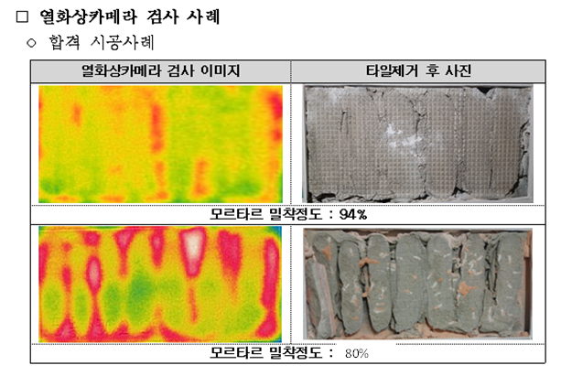

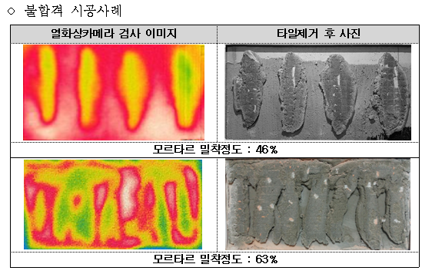

 |  | (6) 동절기기간 시공 시 욕실 및 발코니 보양계획을 사전에 수립하여 "갑"의 승인을 득하고,
 |  | (6) 열풍기 및 공업용 알코올 등 보온에 필요한 자재 반입, 운영을 포함 견적하여야 한다.
 |  | (7) 동절기기간 시공 시 작업구간 모든 개구부는 포장+부직포를 사용하여 작업진행 5시간
 |  | (6) 전에 충분한 온도를 확보한 후 시공하여야 하며, 시공 후 탈락하자 방지를 위하여 적정
 |  | (6) 온도를 1일 정도 확보하여야 하고, 이에 수반되는 자재, 인건비를 포함 견적하여야 한다.
 |  | (8) 바탕고름 몰탈, 타일줄눈 시공, 타일면 청소 및 보양을 포함 견적하여야 한다.
 |  | - 보양재는 "갑"이 지정하는 제품으로 구비하고, 해당비용을 포함 견적하여야 한다.
 |  | - 단위세대, 계단실의 바닥 및 벽면은 전체 보양을 하여야 한다.
 |  | - 바탕고름 몰탈 타설 시 타 공종 마감(도장, 일부 마감재 등)에 지장이 없도록 청소를
 |  | - 철저히 하고, 훼손시 "갑"에게 보고하여 즉시 조치될 수 있도록 하여야 한다.
 |  | (9) 벽체 타일 뒷채움은 95%이상 필히 실시하여야 하며, "갑"이 지정하는 부위는 100%를
 |  | (9) 실시하여야 한다.
 |  | - 천정 몰딩 주변, 액세서리, 기구설치 부위 등은 100% 실시
 |  | (10) 화장실 벽타일 뒷체움은 열화상 카메라를 준비하여 전체 화장실 수량 대비 50%이상
 |  | (10) 촬영 후 "갑"에게 보고서 형식으로 제출하여야 한다. 열화상 카메라 임대료 및 촬영
 |  | (10) 인건비를 포함 견적하여야 한다.
 |  | (11) 포세린 타일 줄눈시공은 타일 시공 완료 후 양생 7일 이후에 진행하여야 하며, 줄눈폭은
 |  | (37) 2~3mm가 되도록 관리하여야 한다.
 |  | (37) (단, 계단실, 복도 바닥(600*600) 줄눈은 4~5mm로 한다)
 |  | (12) 줄눈용 자재는 아래 자재를 사용하여야 하며, 이외 제품은 사전에 "갑"의 승인을 득하
 |  | (12) 여야 한다.

 |  | (13) 대형 포세린 타일은 에폭시 본드 공법으로 시공하여야 하며, "갑"의 기준안에 따라 시공
 |  | (38) 하여야 한다. 또한, 피착면적 부족에 따른 균열, 파손, 탈락 또는 들뜸 현상에 따른
 |  | (38) 재시공은 "을"에서 부담하여야 한다.
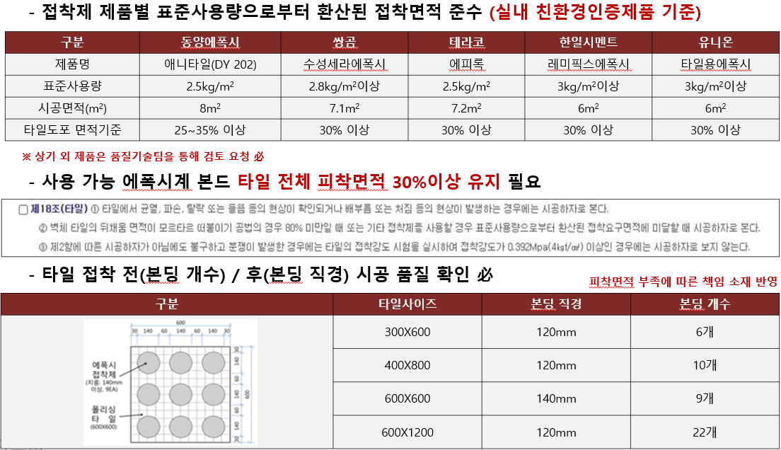

 |  | (14) "갑"의 부위별 타일 시공 기준을 숙지하여 반영 견적하여야 한다.
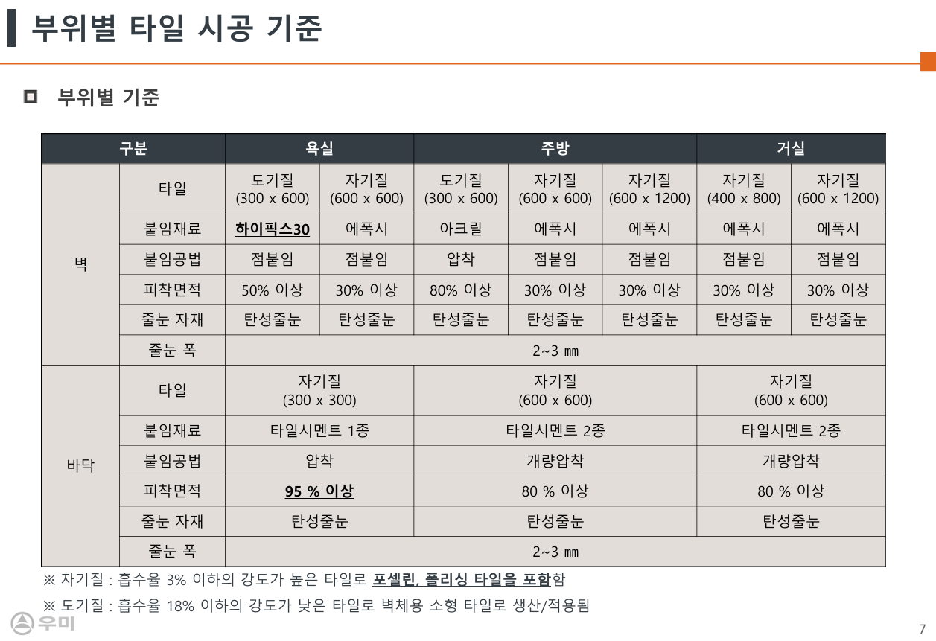

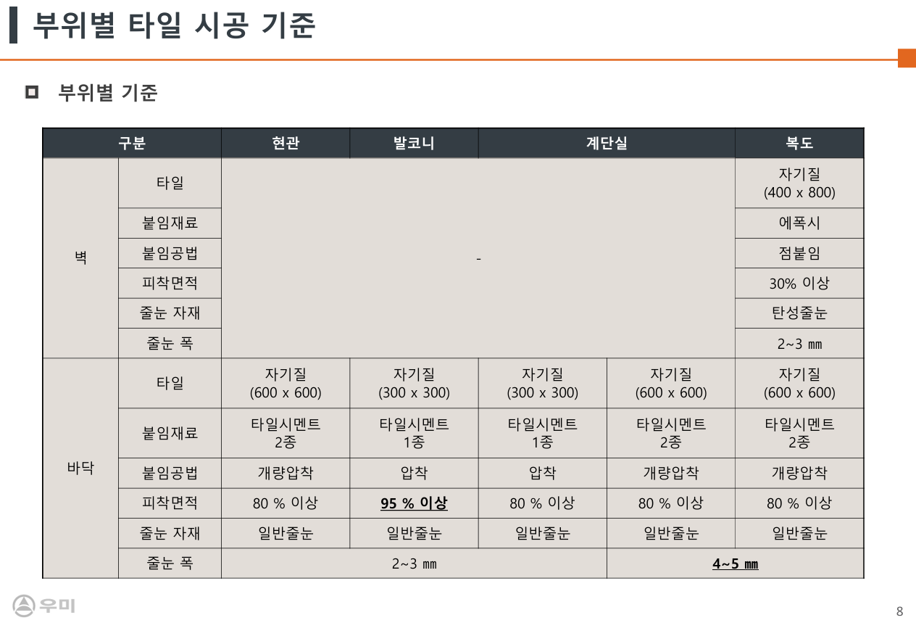

 |  | (15) "갑"의 부위별 타일 붙임 재료 기준을 숙지하여 반입하여야 한다.
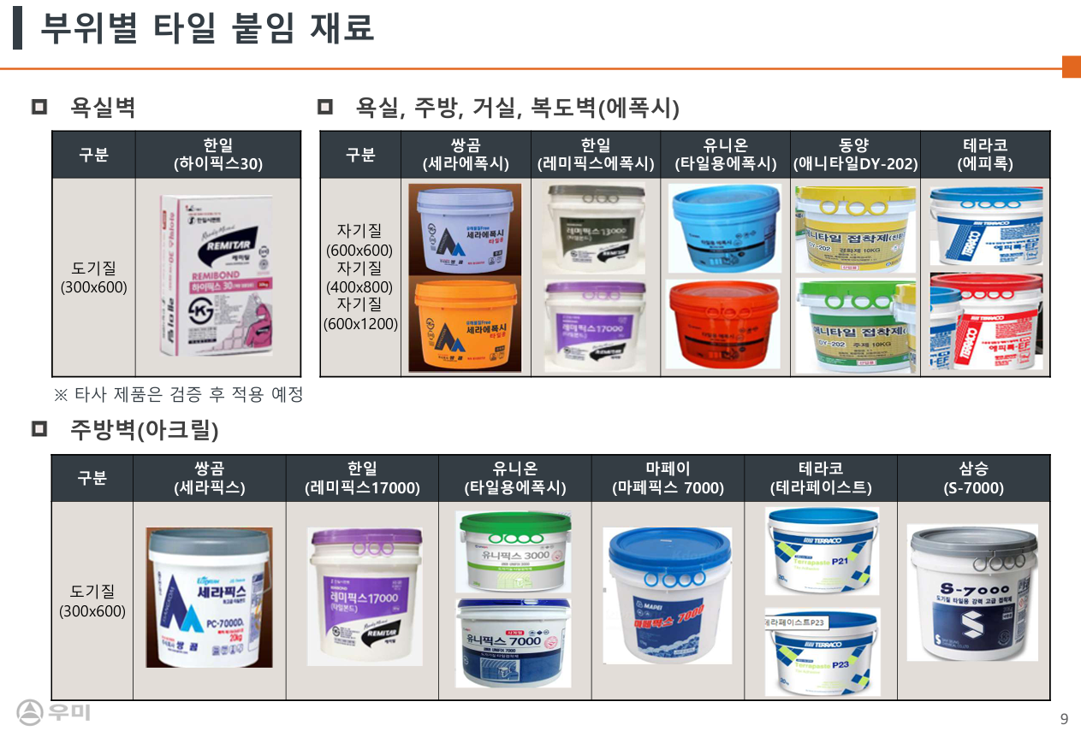

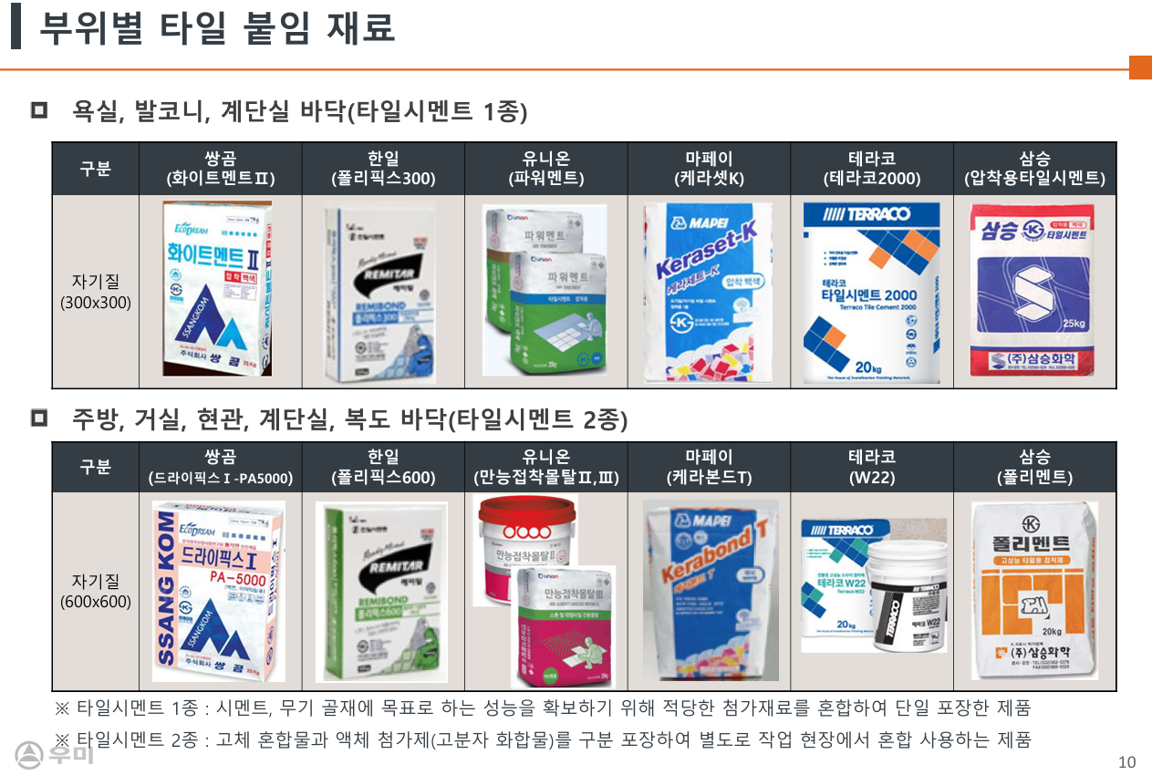

 |  | (16) "갑"의 부위별 타일 붙임 공법 기준을 숙지하여 시공하고, 이를 반영 견적하여야 한다.
 |  | - 바닥, 벽체 붙임 공법을 반영 견적하여야 한다.
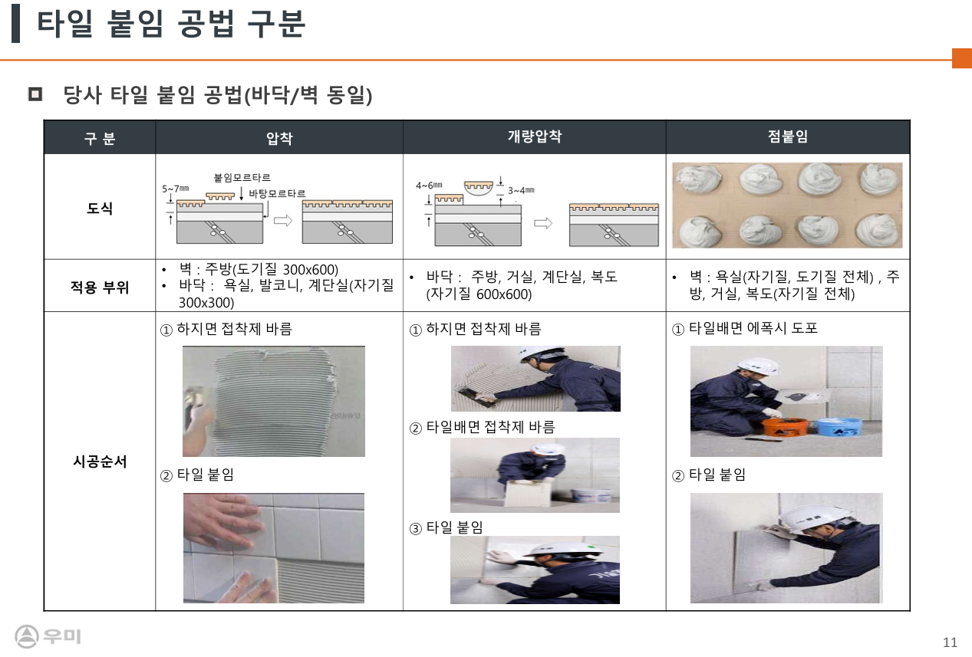

 |  | - 이질재 접합부 처리 기준을 반영 견적하여야 한다.
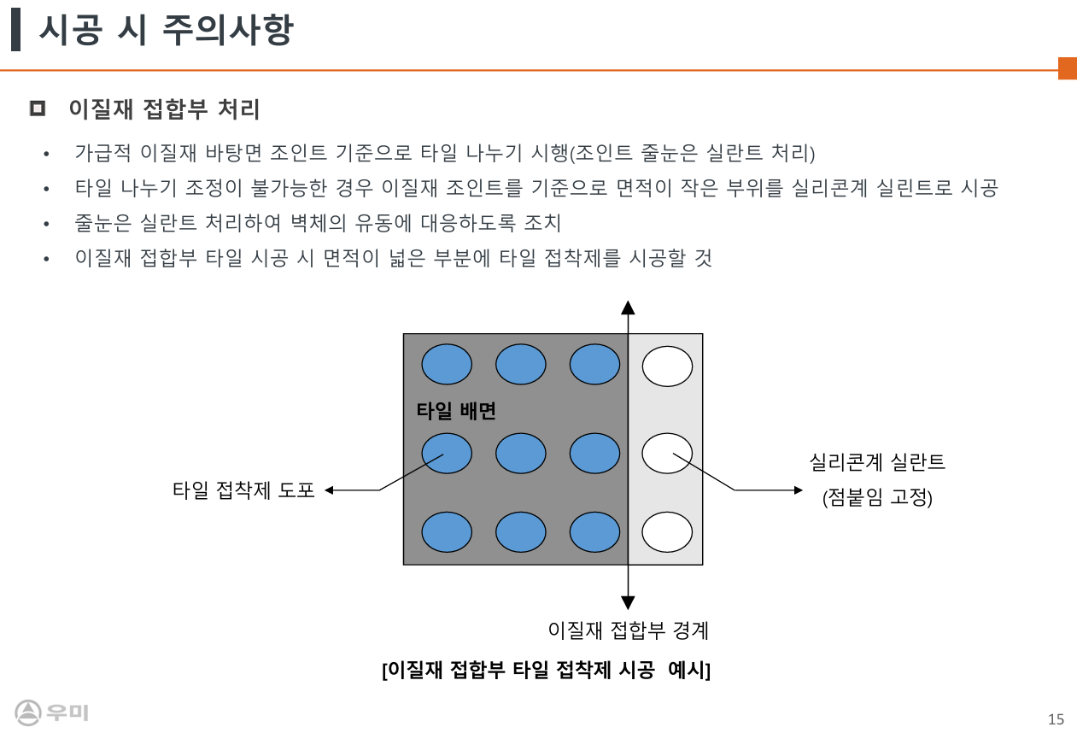

 |  | - 타일 적정 붙임두께 및 점붙임 시 피착면적 확보 기준을 반영 견적하여야 한다.
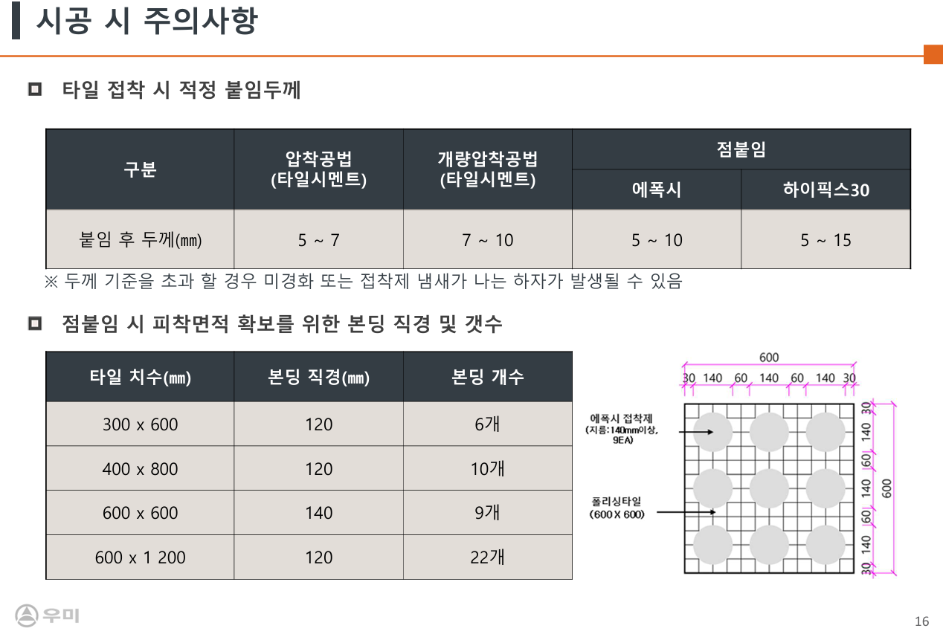

 |  | (17) 대형 포세린 타일 시공에 적용되는 자재는 "갑"에서 검토한 자재를 사용하여야 하며,
 |  | (39) 이외 제품의 경우 동등이상의 제품을 "갑"에게 승인을 득하여 사용하여야 한다.

 |  | (18) 대형 포세린 타일 공법에 따라 에폭시계 타일본드 경화제에 포함된 아민 성분이 악취의
 |  | (14) 근원이 되며, 민원발생 소지가 예상되므로, 시공 완료 후 선풍이 등을 이용하여 필히
 |  | (14) 환기를 실시하여야 한다.
 |  | (19) 부부욕실의(골조벽 및 조적벽인 경우) 포세린 벽체타일 시공 전 미장+몰다인 선시공 후
 |  | (36) 시공하여야 한다.
 |  | (20) 단위세대 및 공용부 시공 전 자재운반 적재 시 벽에 기대어 세워 적재를 금지한다.
 |  | (21) 벽체 코너비드 방향은 "갑"과 사전에 협의하여 시공하여야 한다.
 |  | (22) 수전 주위 타공, 원형 및 사각 드레인은 전동 기계를 사용하여 타공하여야 하며, 마감
 |  | (12) 완료 시 타공 부위가 노출되지 않도록 하여야 한다.
 |  | (23) 벽타일 최하단 부위 줄눈시공은 바닥몰탈 완료 후 시공하여야 한다.
 |  | (24) 욕실 코너는 접합부 코킹 시공 후 줄눈을 시공하는 것을 원칙으로 하여야 하고, 욕실
 |  | (15) 코너부 이격거리는 3mm를 유지하여야 한다.
 |  | (25) 욕실 벽타일 시공 시 천장과 만나는 부위 벽타일 뒷채움을 실시하여야 한다.
 |  | - 뒷채움시 타일면보다 올라오지 않도록 채움하여야 한다.
 |  | (26) 코너 비드, 재료분리대 등 부속자재는 자재비 및 시공비를 포함 시공면적에 포함하여
 |  | (18) 견적하여야 한다.
 |  | (27) 벽타일 시공 시 이질재료 시공부위를 "갑"과 사전에 확인하여야 하며, 해당부위 줄눈은
 |  | (21) 코킹 마감하고, 이를 포함 견적하여야 한다.
 |  | (28) 욕실 단열 판넬면 시공부위의 접착재 및 시공법은 "갑"과 사전에 협의 후 승인을 득하여
 |  | (27) 시공하여야 한다.
 |  | (29) 아트월 및 특화 타일 줄눈 간격재는 검정색을 사용하여야 하며, 시공법은 "갑"의 기준에
 |  | (24) 준하여 시공하여야 한다.
 |  | (30) 욕실 및 발코니 바닥 배수구 자재는 "갑"에서 제공하고, 시공비를 포함 견적하여야 한다.
 |  | (31) 욕실 바닥 구배몰탈은 "갑"의 기준에 의거하여 시행하여야 한다.
 |  | - 구배기준 1/100~1/200, 1M 구간 내 10mm~5mm
 |  | (32) 욕실턱은 반드시 시공치수를 확보(70mm이상)하여야 하며, 몰탈 작업 전 반드시 실측
 |  | (29) 하여 치수 미확보 부위는 "갑"에게 보고하여 즉시 조치가 될 수 있도록 하여야 한다.
 |  | (33) 발코니 및 화장실 바닥 고름 몰탈 타설 전 시멘트물이 흘러 타일에 오염이 되지 않도록
 |  | (30) 방통턱 및 사전작업(보양, 삼각미장, 드레인모래주머니 등)을 실시하고, 이를 포함하여
 |  | (30) 견적하여야 한다.
 |  | (34) 줄눈 설치 후 타일면 청소를 기본적으로 실시하여야 한다.
 |  | (35) 계단실 작업 시 계단난간대 및 타공종의 제품에 오염이 발생하지 않도록 보양을 실시
 |  | (33) 하고, 이를 포함 견적하여야 한다.
 |  | (36) 타일 몰탈 타설 시 E/V홀 및 계단실 EPS 건식PD커버 하부로 시멘트 몰탈이 들어가지
 |  | (33) 않도록 코킹 또는 사모래(몰탈) 채움을 하여야 한다.
 |  | (37) 각 평형별 샘플세대를 선시공 하며, 오염 및 파손 발생시 재시공 하여야 한다.
 |  | (38) 주 출입구(지하층~1층) 특화 및 공용부 타일은 "갑" 특화 계획에 따라 일부 수량 변동이
 |  | (38) 발생할 수 있으며, 증감 수량에 대해서는 실시공 수량으로 정산함을 인지하여야 한다.
 |  | (39) 세면대 및 샤워수전, 액세서리 설치 후면은 뒷채움을 밀실하게 실시하고, 샘플 시공 전
 |  | (39) 반드시 "갑"과 협의 후 진행하여야 한다.
 |  | (40) 시공 후 잉여 자재(백시멘트, 타일 조각 등)로 인한 육가 및 배관 등의 발생하지 않도록
 |  | (41) 하여야 하며, 막힘 발생시 "을"은 즉시 조치하여야 한다.
 |  | (41) 아파트 주출입구 및 계단실 전체에 대해 실측을 실시하여야 하며, 바탕면의 수직, 수평
 |  | (42) 레벨 등 타일 시공에 문제가 예상되는 부위를 "갑"에게 보고하여야 한다.
 |  | (42) 복도 타일 시공 후 쉽게 훼손되지 않는 보양지를 "갑"에게 승인받아 시공하여야 한다.
 |  | (43) 거실 아트월타일 시공 시 평탄클립작업을 포함 견적하여야 하며, 준공청소 시작 전까지
 |  | (45) 존치 후 제거하여야 한다.
 |  | (44) 옵션 세대바닥 폴리싱타일 작업 시 개량압착공법 + 평탄클립작업을 포함 견적하며,
 |  | (45) 타일간 단차가 발생하지 않도록 시공하여야 한다.

 |  | (45) 거실 바닥타일 나누기도를 사전에 "갑"에게 제출하여 승인을 득하여야 하며, 공장 컷팅
 |  | (46) 하여야 하고, 이를 포함 견적하여야 한다.
 |  | (46) 타일 시공 실명제를 실시하여 세대별 부착하여야 하고, 품질저하에 따른 "갑"의 재시공
 |  | (44) 요청이 있을시 "을"은 즉시 확인하여 조치하여야 한다.
 |  | (47) 타일자재 불량(휨, 이색, 마구리흠집 등) 제품을 선별 시공하여야 한다. 선별 없이 임의
 |  | (45) 시공 간 하자발생시 "을"은 즉시 해체, 재시공하여야 한다.
 |  | (48) 신발장 설치부위는 수평 시공하여야 하고, 수평불량으로 가구와 틈새가 발생시 코킹을
 |  | (46) 시공하여 틈새를 보수하여야 하고, 발생 비용은 정산시 반영하지 않는다.
 |  | (49) 거실 바닥 타일은 반 무광제품으로 오염 발생시 제거 불량으로 재시공이 발생하지
 |  | (47) 않도록 보양을 철저히 하여야 한다. 보양 미흡으로 인한 오염 하자 발생시 "을"은 즉시
 |  | (47) 재시공하여야 한다.
 |  | (50) 옵션 바닥 타일 압착시멘트 시공 시 가장자리 30mm 이격 시공하여야 하며, "을"의
 |  | (49) 시공미흡으로 인한 압착시멘트 융기현상(골조 및 석고 벽면 접촉) 발생 시 즉시 조치
 |  | (49) 하여야 한다.(그림 참조)
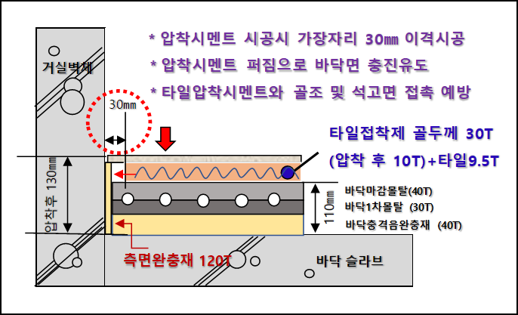

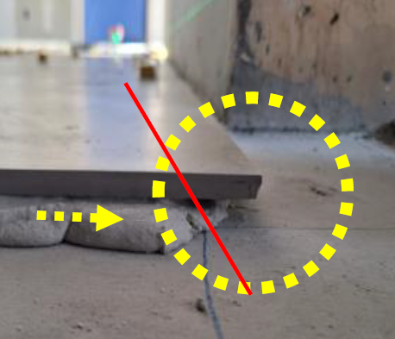
 |  | ▼ 가장자리 3mm 이격시공 |  |  |  | ▼ 시멘트 퍼짐 충진유도
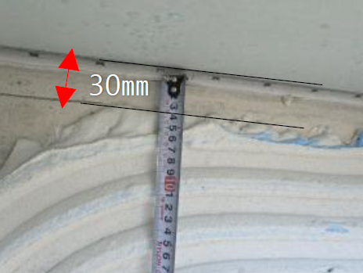

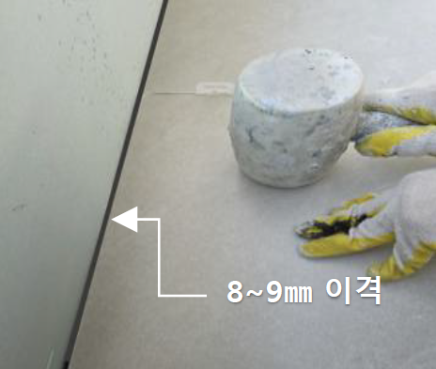
 |  |  |  | ▼ 가장자리 접촉예방

 |  | (51) 욕실 벽면 타일 시공 전 골조, 조적면 수직과 수평도를 확인하여야 하며, 바름 몰탈이
 |  | (55) 과할시 사전 초벌미장 하여야 하고, 이를 포함 견적하여야 한다.
 |  | (52) 동 출입구 바닥 타일 시공 시 수평 레벨용 간격재를 사용하여야 한다.
 |  | (53) 쓰레기 분리수거장 바닥 석재타일 시공 시 트렌치 설치를 포함 견적하여야 한다.
 |  | (54) 아트월 타일 시공 시 하부는 바닥재의 수축팽창으로 인한 탈락이 발생되지 않도록
 |  | (58) 13~15mm 띄움시공을 하고, 하부 100mm까지 뒷채움 보강을 실시하여야 한다.
 |  | (55) 아트월 타일 시공 시 콘트리트면과 단열재위 석고마감이 같이 있는경우 수축팽창에
 |  | (59) 의한 하자 방지를 위해 석고벽면 코킹 부착 시공을 포함 견적하여야 한다.
 |  | (56) 아트월 타입은 2인 1조로 작업 진행하여야 하며, 지정무늬에 맞춰 선별작업을 진행 후
 |  | (60) 작업하여야 한다
 |  | (57) 샤워부스 벽타일 시공 시 90mm 다운 됨을 감안하여 바닥에 밀착시공 하되, 조인트
 |  | (62) 방수가 두껍게 시공 된 세대에 한해 임의로 방수층을 훼손하지 않도록 하며, "갑"에게
 |  | (62) 보고하여 방수층 수정을 한 후 작업할 수 있도록 하여야 한다.
 |  | (58) 단위세대, 공용부 부위별 비드 시공위치, 색상, 재질, 규격은 사전에 "갑"과 협의하여
 |  | (55) 승인 득하여 시공하여야 하고, 이를 포함 견적하여야 한다.
 |  | - 공용부 비드 참고 사진(재질 및 색상)
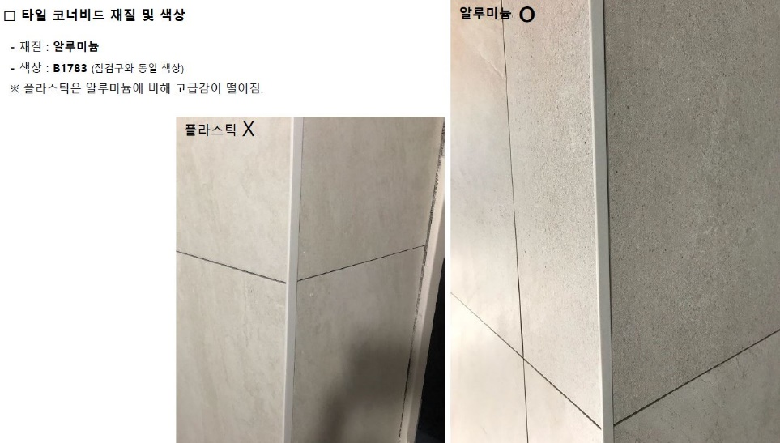

 |  | (59) 공용부 바닥 타일시공은 아래의 기준으로 견적하고 시공하여야 한다.
 |  | - 1변 최대길이 600 이상 : 개량압착공법 적용
 |  | ☞ 바탕면에 접착제 도포 + 타일배면에도 접착제 도포 후 압착붙임
 |  | ☞ 바탕용 요철 : 7~10 mm, 타일배면 요철 5 mm 이상)
 |  | - 1변 최대길이 600 미만 : 압착공법
 |  | ☞ 바탕면에 접착제 도포 후 압착붙임 (바탕용 요철 7~10 mm)
 |  | - 타일종류 및 붙임방법에 관계없이 피착면적은 80 % 이상 확보
 |  | - 접착제의 경우 제조사 시방에 명시된 가사시간 및 오픈타임 반드시 준수
 |  | ☞ 1회 바름면적 : 약 2m2
 |  | ☞ 가사시간 : 혼합한 접착제 사용 가능 시간
 |  | ☞ 오픈타임 : 접착제를 바탕면에 바른 후 타일 부착 가능 시간
 |  | - 접착제 두께가 10 mm 이상으로 시공될 경우 경화지연 발생
 |  | ☞ 부착 후 5mm 수준 적합
 |  | - 폴리머계 접착제와 타일의 피착면적 확보를 위해 접착제 도포 후 1방향으로 요철생성
 |  | - 타일 부착 시 요철의 수직방향으로 요철폭 만큼 상/하로 움직여 붙임
 |  | - 보양 전용 테이프 사용

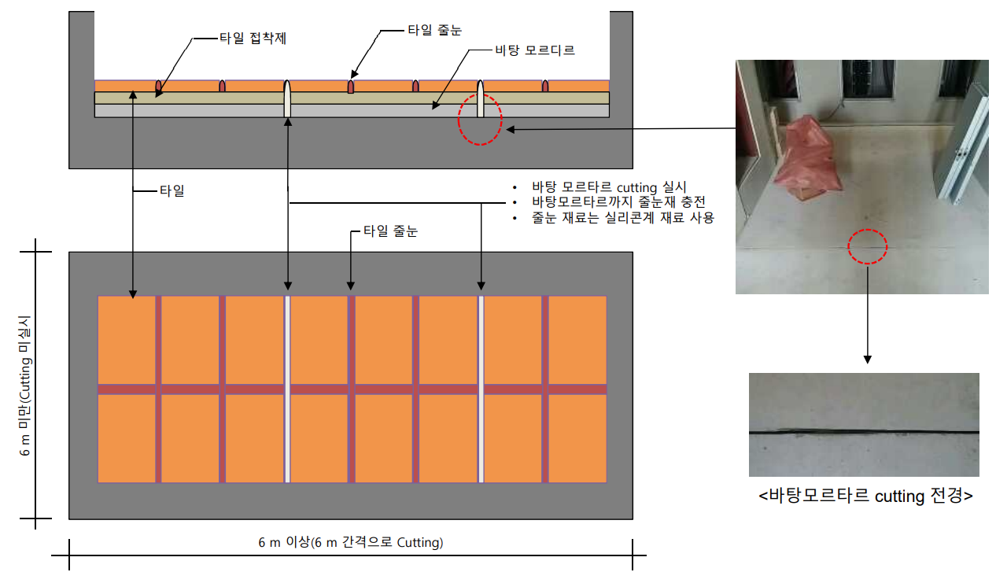
 |  | (60) 타일 시공부의 길이가 6M 이상인 경우 신축줄눈 시공(컷팅, 줄눈재 충전)을 실시하며,
 |  | (56) 해당 자재, 인건비를 포함 견적하여야 한다.
 |  | - 600 미만은 깊이 3mm, 600이상은 5mm

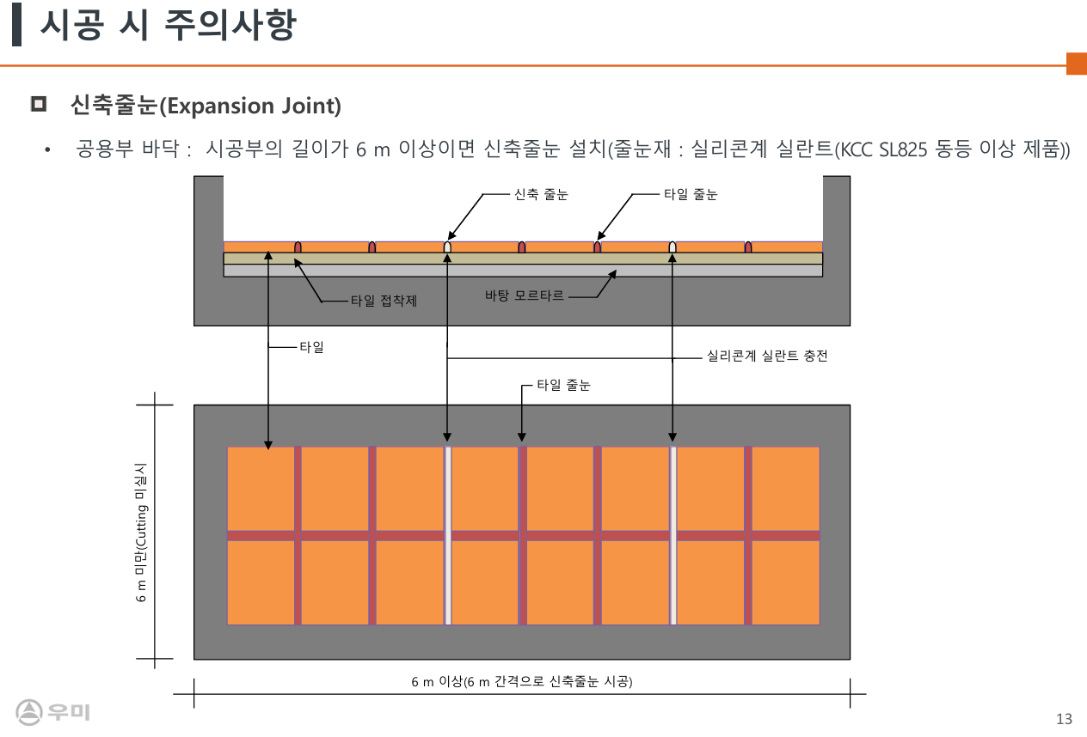

 |  | (61) 작업여건에 부합하는 안전한 작업발판을 설치하여야 하며, 타일붙이기 작업 시 사다리
 |  | (66) 사용을 금지 한다.
 |  | (62) 현장 접착강도 시험은 10세대당 1회 기준 시행 예정이며, 시험 결과 접착강도 0.39N/㎟
 |  | (60) 미만은 불량으로 판정한다.
 |  | (63) 타일몰탈 타설 전 계단참 삼각미장 등 사전 작업을 실시하여야 한다.
 |  | (64) 지하주차장 출입구 등의 점자타일 시공시, 컷팅 및 할석 후 시공하여야 하고, 이를 포함
 |  | (62) 견적하여야 한다.
 |  | (65) 단위세대 바닥 타일 옵션 세대는 타일 접착제의 벽체(석고보드 포함) 접촉으로 인한 진동
 |  | (63) 브리징 및 경량충격음 성능 저하를 방지하기 위해 아래 시공기준을 준수하여야 하고,
 |  | (63) 접촉발생 부위는 양생 전 즉시 제거하여야 한다.

 |  | 3) 재료분리대공사
 |  | (1) 제품은 "갑"의 사양(색상,재질,디자인)을 준수하여야 한다.
 |  | (2) 재료분리대는 샤워부스(BMC), 주방발코니(PVC)재질로 제작, 시공하여야 한다.
 |  | - 하부씰 형태는 "갑"과 인테리어 도면 확인 후 발주를 진행하여야 한다.
 |  | (3) 현장 입고 시 자재반입에 대한 자재검수를 "갑"에게 요청하고, 불량 자재는 즉시 반품처리
 |  | (5) 하여야 한다.
 |  | (4) 각 평형별 샘플 세대 시공 후, 발생 문제점을 "갑"에게 보고하여야 한다.
 |  | (5) 하부씰 고정을 위해 모든 별도 부자재의 자재, 시공비 일체를 포함 견적하여야 한다.
 |  | (6) 욕실, 주방발코니에 시공되는 재료분리대의 규격은 바닥 물구배를 고려하여 도면보다
 |  | (6) 10~20mm높은 자재로 시공될 수 있으므로, 사전에 "갑"과 확인 후 견적하여야 한다.
 | 3. 친환경자재의 적용
 |  | 1) 적용범위 : 타일본드
 |  | 2) 당 현장 내 적용되는 도장공사는 "건강친화형 주택 건설기준"에 준한 친환경자재
 |  | 2) 를 적용해야 하며 공인인증시험기관의 시험성적서를 제출하여야 한다.
 |  | (1) 주방압착타일 접착제
 |  |  | 시험항목 |  | 방산속도(㎍/㎡ㆍh) |  | 비 고
 |  |  | HCHO |  | 30미만 |  | HB ♣♣♣♣♣
 |  |  | TVOCs |  | 100미만 |  | HB ♣♣♣♣♣
 |  | 3) 친환경자재의 시공 및 품질관리 기준
 |  | (1) 자재의 인수검사
 |  | - "갑"은 외주성 자재를 포함한 친환경 자재가 현설 및 계약요건에 부합하는 자재인지를
 |  | - 입고 전에 반드시 검토하여 확인하여야 한다. (기술자료 등)
 |  | (2) 보관
 |  | - 자재의 보관 시 건자재의 경우 신너, 페인트, 접착제 등 유해성 액상류에 의해
 |  | - 노출ㆍ오염되지 않도록 적절한 장소에 보관하여야 한다.
 |  | - 도료류, 접착제류는 유해성 액상류가 침투되거나 섞이지 않도록 주의하여야 한다.
 |  | (3) 품질시험 및 검사
 |  | - 기술자료의 적정성 확인 : 현장품질요원은 친환경자재에 대한 업체의 기술자료의
 |  | - 적정성을 확인하고 관련자료를 유지ㆍ관리하여야 한다.
 |  | ☞ 기술자료 : HB인증마크(유효기간), 시험성적서(유효기간), "갑"의 친환경자재
 |  | ☞ 인증등록 시 제출 자료 등
 |  | - 친환경자재에 대한 현장 시험 : "갑"이 인증한 자재라 할지라도 납품 간 또는 시공 중
 |  | - 유해한 냄새가 나는 등 문제가 있다고 의심되는 경우 품질시험요원은 관련부서에
 |  | - 통보하고 기술팀에 시험을 의뢰하여 시방기준에 적합한 자재인지 확인하여야 한다.
 |  | - 자재업체 공장 실사 : 자재업체에 대한 공장 실사 계획을 수립하고 공장실사 중 자재의
 |  | - 제작시방에 준한 소재로 생산되는지 여부를 확인하여야 한다.
 |  | ☞ 원소재 또는 생산라인 상의 자재를 샘플링하여 기술팀에 검증시험을 의뢰하고
 |  | ☞ PM부서에 통보하여야 한다.
 |  | (4) 하자보수 및 청소 시 유의점
 |  | - 하자보수 시 친환경 자재와 동일한 자재로 시공하여야 한다.
 |  | - 청소 등을 할 경우, 신너 등 용제류의 유해한 자재의 사용을 자제하며, 사용 후 반드시
 |  | - 환기 관리를 철저히 하여야 한다.
 |  | - 세대 내 액상자재류(잔재)에 대한 철저한 관리(신너, 페인트, 접착제, 코킹 등)
 |  | - 세대 내 청소ㆍ보수용 자재류 및 보양용 자재의 접착제 관리도 주의를 요망
 |  | 8) 제출 서류
 |  | (1) "을"은 현장 시공 전, 상기의 친환경자재에 대한 기술자료를 취합하여 "갑"에게
 |  | (1) 제출하여야 한다
 |  | - 한국공기청정협회 친환경 건축자재 인증서
 |  | - 한국공기청정협회 친환경 건축자재 시험성적서
 |  | - 한국공기청정협회에 제출된 구성물질 조성표
 |  | - MSDS(Material Safety Data Sheet 물질보건안전자료)
 |  | - 친환경 자재 시공에 대한 품질보증서약서("을" → "갑")
 |  | - 친환경 자재 납품에 대한 품질보증서약서(자재업체 → "을" → "갑")
 |  | ☞ "을"이 자재 제조사로부터 접수받아 제출함 기준으로 한다.
 |  | ☞ 한국공기청정협회의 미 인증 자재는 국가공인기관의 시험성적서를 제출 한다.
 |  | ☞ (포름알데히드, VOCs 방산량 시험성적서)

